需求
 | adx1月需求

一、需求列表 | 1、所有页面支持批量查询；
 | 2、广告主审核页面优化及接入标签后台；
 | 3、素材页面接标签后台；
 | 4、dsp增加CRM属性值；
 | 5、支持移动端deeplink；
 | 6、媒体、dsp管理页面，支持列表导出；
 | 7、新增文字链广告位类型；
 | 8、广告位新建／编辑页面，新增售卖方式属性；
 | 9、交易市场规则修改；
 | 10、报表针对cpc售卖方式的广告位，计算收入规则修改；
 | 11、素材上传接口增加文字链类型创意支持；
 | 12、权限页面update；
 | 13、adx报数增加广告位类型字段;
 | 14、所有页面创建时间统一精确到秒。

二、需求详述 | 1、所有页面支持批量查询：
 |  | （1）所有页面的id搜索框选项，均支持批量查询，关键词间用英文逗号分隔，出现其他除英文逗号以外的非法字符，查询均不成功，且页面提示为非法查询。
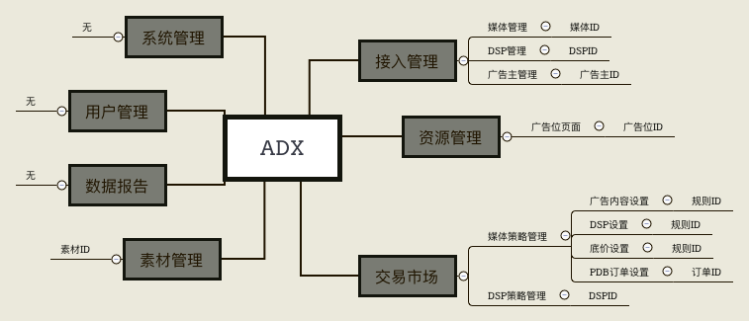

 | 2、广告主审核页面：
 |  | （1）审核页面修改为弹框；
 |  | （2）审核通过的广告主需选择行业分类标签，多选；
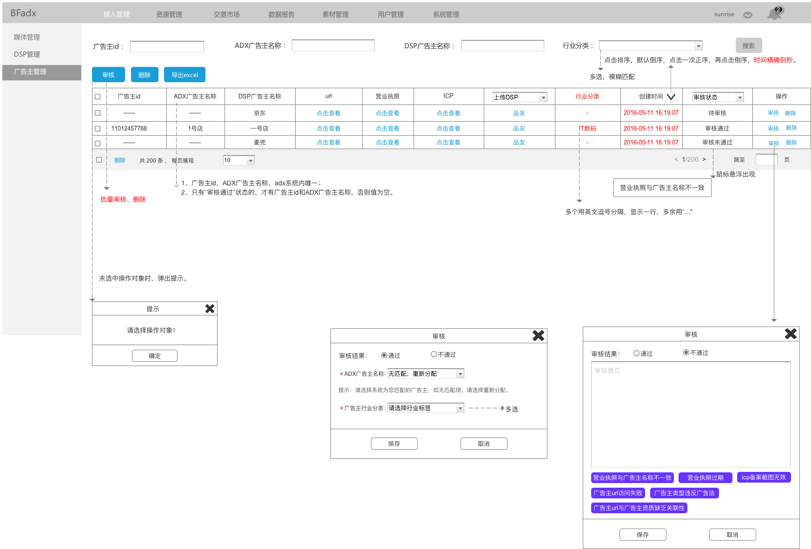

 |  | （4）审核状态流：

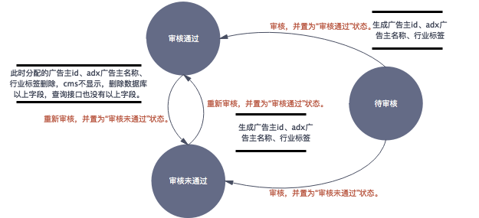

 | 3、素材页面接标签后台：
 |  | （1）审核通过页面，增加添加素材标签选项，非必填项，分为三级：行业标签、一级标签、二级标签；
 |  | （2）增加一种创意类型：“文字链”。
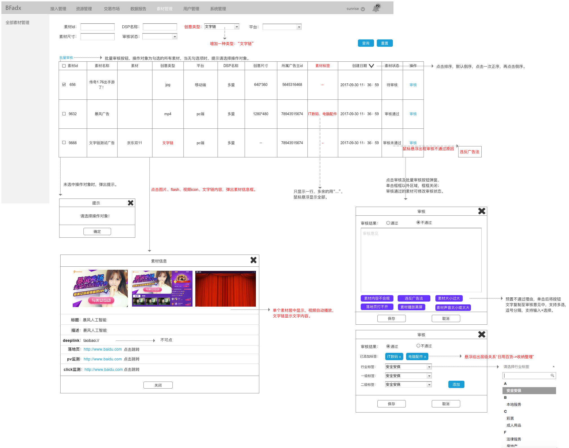

 | 4、dsp增加CRM属性值
 |  | （1）dsp新建／编辑页面，增加CRM信息项，均为必填选：
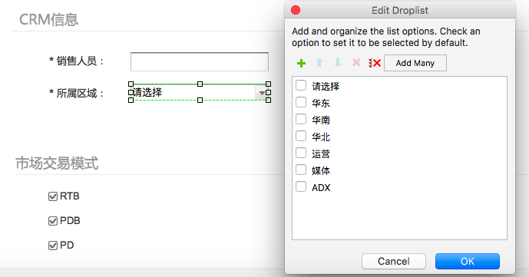

 | 5、支持移动端deeplink。
 |  | （1）仅APP端banner位支持deeplink；
 |  | （2）资源管理－APP－banner，新建／编辑广告位页面，支持的交互类型增加一种“打开网页＋下载APP＋deeplink”，值为4：
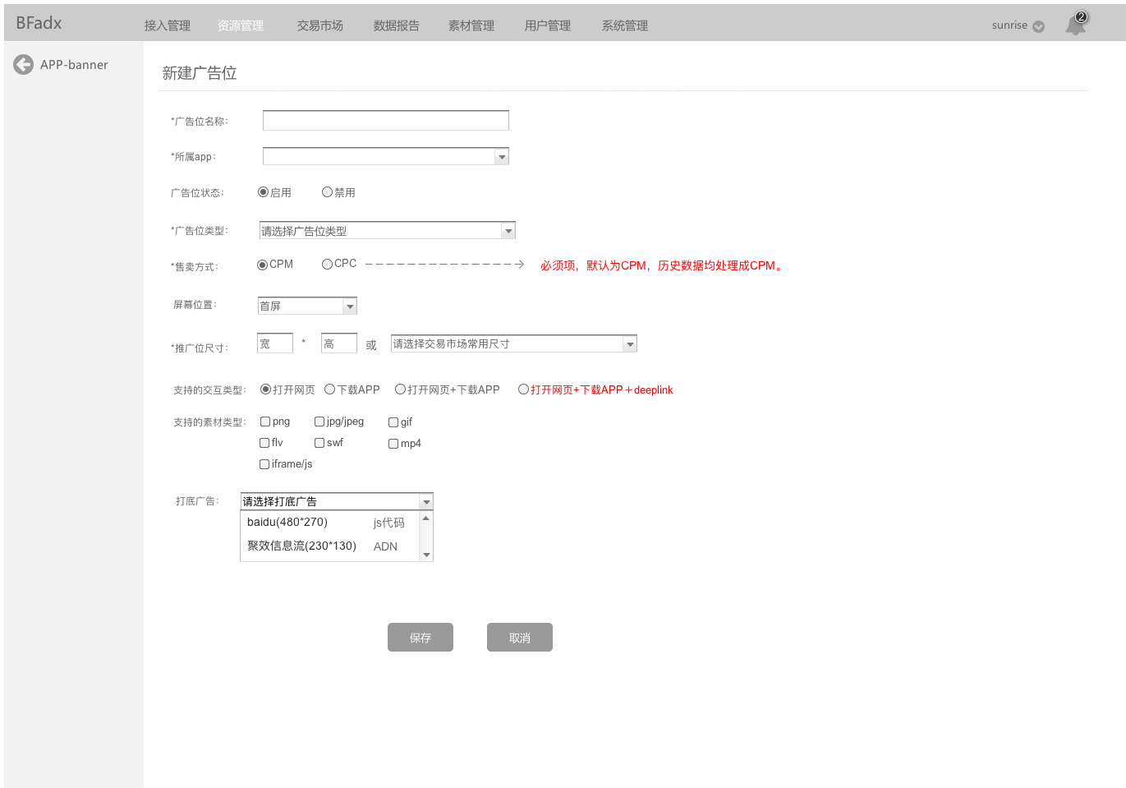

 |  | （3）Bid Request：
 |  |  | 2.1）imp.ext Object
 |  |  |  | 字段 |  | 类型 | 描述 | 来源 |  | 后端逻辑
 |  |  |  | atype |  | integer | 广告位支持的交互类型：1=网页+下载；2=仅网页；3=仅下载；4=网页＋下载＋deeplink | 广告位.交互类型 |  | 直接用

 |  | （4）Bid Response：
 |  |  | 3.1）Bid.ext object
 |  |  |  | 字段 |  | 类型 | 描述 | 来源 |  | 后端逻辑
 |  |  |  | deeplink |  | string | deeplink URL Scheme | / |  | /

 |  |  |  | atype |  | integer | 广告交互类型，0=落地页类；1=下载类；2=deeplink，默认0 | / |  | /

 |  | （5）adx response：
 |  |  | >>仅app banner位修改如下字段：
 |  |  | >ad object
 |  |  |  | 参数名 | 说明 |  |  |  | 值 |  |  | 类型
 |  |  |  | deeplink | deeplink url scheme |  |  |  | taobao:// |  |  | string
 |  |  |  | atype | 落地页交互类型 |  |  |  | 0=普通页面 1=app下载 2=deeplink，默认0 |  |  | integer

 | 6、媒体、dsp管理页面，支持列表导出：
 |  | （1）媒体管理：
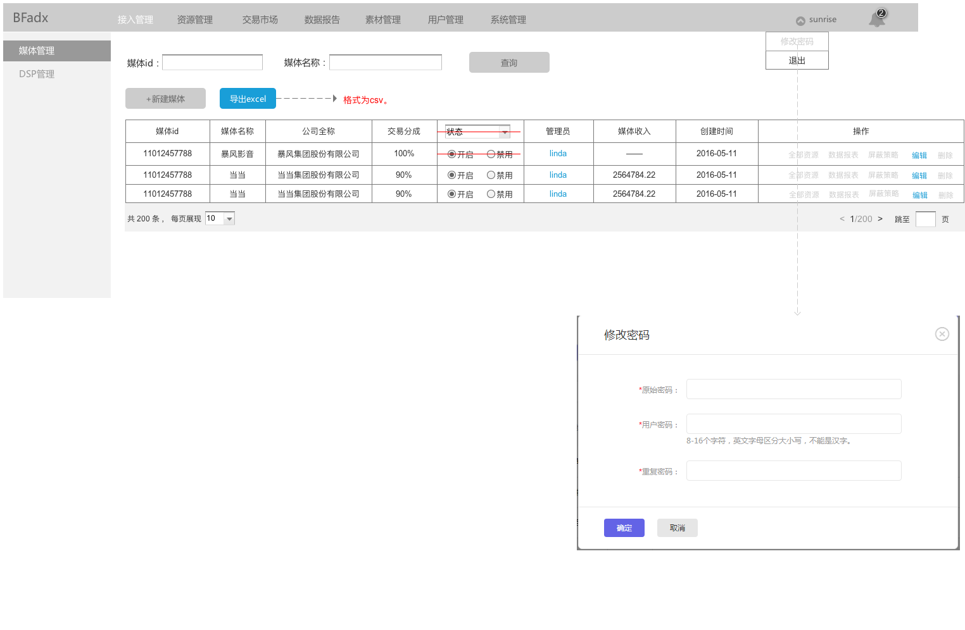

 |  | （2）DSP管理
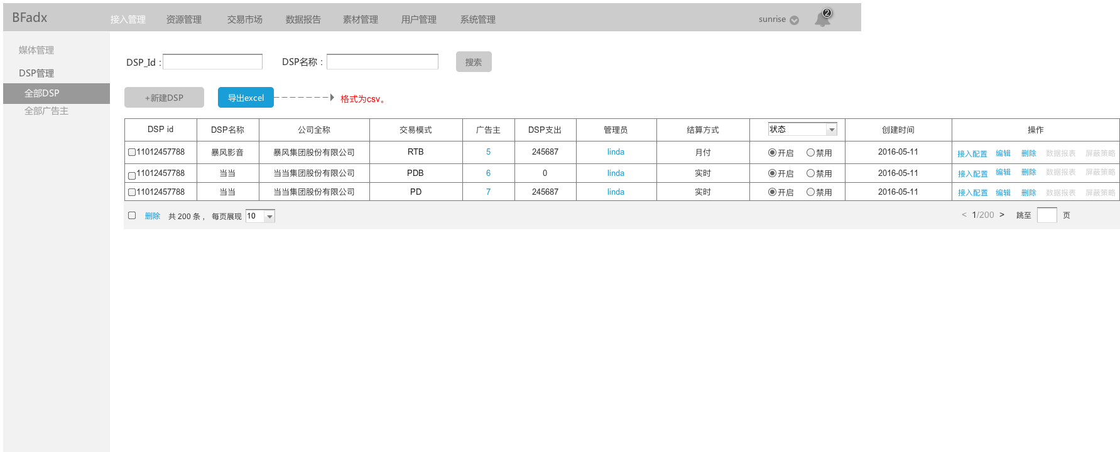

 | 7、新增文字链广告位类型：
 |  | （1）cms：
 |  |  | 见原型。
 |  | （2）adx request／response：
 |  | >PC
 |  |  | 1）请求
 |  |  |  | ●请求方式
 |  |  |  |  | >>http请求，C2S或者S2S两种方式都支持。
 |  |  |  |  | >>urlencode,UTF-8
 |  |  |  | ●请求格式
 |  |  |  |  | http://rtb.houyi.baofeng.net/index.php
 |  |  |  | ●参数说明
 |  |  |  |  | 参数名 | 说明 |  |  |  | 必填/选填 | 值 |  |  | 类型
 |  |  |  |  | adp | 广告位id，adx系统分配给每个广告位的唯一id |  |  |  | 必填 | 023210 |  |  | string
 |  |  |  |  | ip | 外网ip，c2s方式adx读取用户ip获取，s2s server端上传 |  |  |  | 选填 | 200.111.111.111 |  |  | string
 |  |  |  |  | ua | 终端User-Agent，c2s方式adx读取用户ua获取，s2s server端上传 |  |  |  | 选填 |  |  |  | string
 |  |  |  |  | dvc | 所属端 |  |  |  | 选填 | 1=iphone 2=ipad 3=android 4=pc；字段缺失，默认值取4 |  |  | integer
 |  |  |  |  | cookieid | 用户rtb.houyi.baofeng.net域名下的cookieid，对应request中user对象的id字段 |  |  |  | 必填 |  |  |  | string
 |  |  |  |  | ba | 屏蔽的广告主id |  |  |  | 选填 | ["87676808","90087665"] |  |  | string array

 |  |  | 2）返回
 |  |  |  | ●返回格式
 |  |  |  |  | 参数名 | 说明 |  |  |  | 值 |  |  | 类型
 |  |  |  |  | ad | 广告信息 |  |  |  |  |  |  | object

 |  |  |  | >>ad object
 |  |  |  |  | 参数名 | 说明 |  |  |  | 值 |  |  | 类型
 |  |  |  |  | dspid | adx平台为dsp生成的唯一id |  |  |  | 1233456 |  |  | string
 |  |  |  |  | adverid | 广告主id |  |  |  | 98769088 |  |  | string
 |  |  |  |  | crid | 素材id，对应bid response中的crid字段 |  |  |  | 9039094 |  |  | string
 |  |  |  |  | text | 文字内容 |  |  |  | / |  |  | string
 |  |  |  |  | dsplogo | dsp logo地址，从cms前端dsp接入信息里读取。 |  |  |  | http://dsp1.png |  |  | string
 |  |  |  |  | target | 落地页地址 |  |  |  |  |  |  | string
 |  |  |  |  | pv | 展现报数 |  |  |  |  |  |  | string array
 |  |  |  |  | click | 点击报数 |  |  |  |  |  |  | string array

 |  |  |  | ●异常处理
 |  |  |  |  | >>无广告返回：
 |  |  |  |  |  | 状态码：204
 |  |  |  |  |  | 响应内容：空。
 |  |  |  |  | >>adx request缺少广告位id：
 |  |  |  |  |  | 状态码：204
 |  |  |  |  |  | 响应内容：空。

 |  |  | 3）adx平台监测位置：
 |  |  |  | >>pv：pv object，time=1；
 |  |  |  | >>click：click object。
 |  | （3）bid request：
 |  |  | 2）imp object
 |  |  |  | 字段 |  | 类型 | 描述 | 来源 |  | 后端逻辑
 |  |  |  | textlink |  | object | 文字链广告位用，与banner、video、native均互斥 | / |  | /

 |  |  |  | bidtype |  | integer | 售卖方式：0=cpm；1=cpc，默认值0 | / |  | /

 |  |  | 2.1）imp.ext Object
 |  |  |  | 字段 |  | 类型 | 描述 | 来源 |  | 后端逻辑
 |  |  |  | adtype |  | integer | 广告位类型，文字链为1301，见字段值对应表 | adx定义，对应关系需同步给dsp。 |  | 见sheet字段值对应表

 |  |  | 11）textlink object
 |  |  |  | 字段 |  | 类型 | 描述 | 来源 |  | 后端逻辑
 |  |  |  | battr |  | interger array | 屏蔽的创意类型 | 广告位售卖规则.创意类型过滤 |  | adx自定义四种值，不用IAB标准值，见sheet字段值对应表。

 |  | （4）bid response：
 |  |  | 3）Bid object
 |  |  |  | 字段 |  | 类型 | 描述 | 来源 |  | 后端逻辑
 |  |  |  | adm |  | string；非必须 | 广告物料URL。如果是动态创意，这个字段存放的是创意的HTML标签，或VAST3.0内容。如果是文字链创意，mtype＝9，该字段为文字内容。 | / |  | 该字段内容支持宏替换。当原生广告时，该字段不做解析。

 | 8、广告位新建／编辑页面，新增售卖方式属性：
 |  | 见原型。
 | 9、交易市场规则修改：
 |  | >>广告内容、DSP屏蔽、底价三个规则，每个广告位只能各存在一条规则，具体见原型。
 |  | >>底价规则，多选的广告位售卖方式必须一致，且底价单位与售卖方式一致，具体见原型。
 |  | >>PDB／PD订单，不允许选择售卖方式为“CPC”的广告位，具体见原型。
 |  | >>DSP策略设置，增加文字链类型，具体见原型。
 | 10、报表针对cpc售卖方式的广告位，计算收入规则修改：
 |  | （1）位置：
 |  | a. adx自己记录的媒体实时收入和dsp实时消耗；
 |  | b. 数据报告。
 |  | （2）规则：
 |  | a. 按cpm售卖的广告位逻辑不变；
 |  | b. 按cpc售卖的广告位，收入／消耗按点击记录，单位为：元/点击；ecpc＝（收入or消耗）／点击次数，
 |  | ecpm＝（收入or消耗）／（展现次数／1000）＝ecpc＊ctr＊1000。
 | 11、素材上传接口增加文字链类型创意支持：
 |  | （1）素材上传接口：
 |  |  | >>文字链素材material_data结构：
 |  |  |  | 字段名 |  | 类型 | 是否必传 | 字段说明
 |  |  |  | material_id |  | string | 是 | 素材id，如果重复，将会覆盖原有素材，状态重新变为待审核
 |  |  |  | material_name |  | string | 是 | 素材名称
 |  |  |  | material_url |  | string array | 是 | 素材地址或文字内容
 |  |  |  | material_type |  | string array | 是 | 素材类型，支持以下格式：文字链，mp4, swf, flv,gif,png,jpg,jpeg；格式与material_url一一对应。
 |  |  |  | platform_type |  | string | 是 | 素材广告投放的设备平台，1：pc端，2：移动端，3:TV端，支持多个，用英文逗号“,”分隔
 |  |  |  | material_size |  | string | 否 | 素材尺寸，宽*高，文字链类型素材不上传该字段
 |  |  |  | deeplink |  | string | 否 | deeplink
 |  |  |  | expired_time |  | string | 否 | 过期时间
 |  |  |  | land_page |  | string | 否 | 落地页
 |  |  |  | pv |  | object | 否 | pv监测
 |  |  |  | click |  | object | 否 | click监测
 |  |  |  | advertiser_id |  | string | 是 | 素材对应的adx平台下的广告主id
 |  | （2）素材查询接口：
 |  |  | >>文字链素材rows结构：
 |  |  |  | 字段名 |  | 类型 | 是否必传 | 字段说明
 |  |  |  | material_id |  | string | 是 | 素材id
 |  |  |  | status |  | string | 是 | 审核状态：（待审核|审核通过|审核不通过）
 |  |  |  | reason |  | string | 否 | 审核不通过的原因
 |  |  |  | expired_time |  | datetime | 是 | 素材过期时间

 | 12、权限页面：
 |  | update。
 | 13、adx报数增加广告位类型字段：
 |  | 见adx报数规则。
 | 14、所有页面创建时间统一精确到秒：
 |  | >>需修改页面：
 |  |  | 接入管理：媒体管理、DSP管理、广告主管理。

